Hoja1
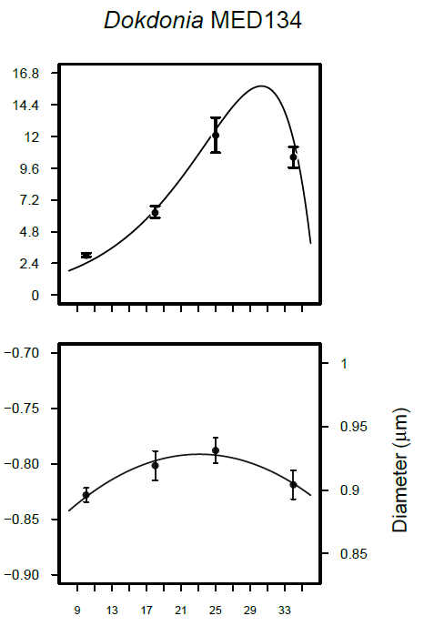
Nicho Experimento previo 2017 |  | Nicho Experimento transcriptómica 2018
Temperature | mu d-1 (Pase 2017)
10 | 2.4
14 | 3.2952
18 | 3.6576
25.5 | 5.6424
29 | 5.1144
32 | 5.2776
36 | 1.32
40 | 0

2017 - Nicho sin aclimatar

